Sheet1
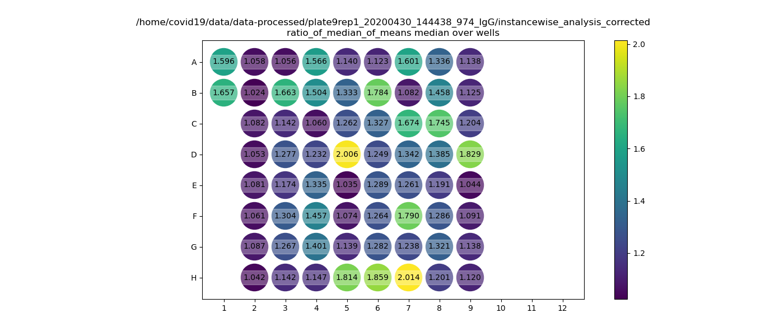
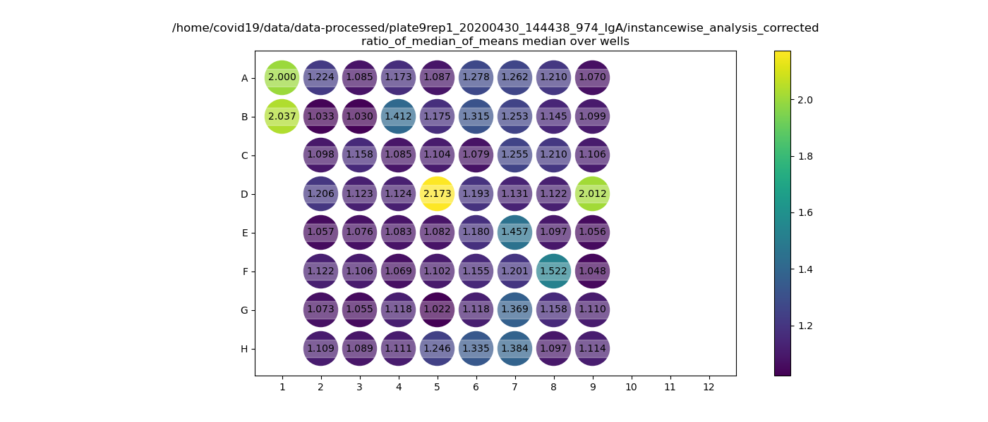
Plate9rep1 | 1 | 2 | 3 | 4 | 5 | 6 | 7 | 8 | 9 | 10 | 11 | 12
A | postive control1 | M132 | M140 | P85 | P93 | P99 | P107 | P115 | P123 | x | x | x
B | positive control 2 | M133 | P78 | P86 | P94 | P100 | P108 | P116 | P124 | x | x | x
C | X | M134 | P79 | P87 | P95 | P101 | P109 | P117 | P125 | x | x | x
D | X | M135 | P80 | P88 | P96 | P102 | P110 | P118 | M143 | x | x | x
E | X | M136 | P81 | P89 | M141 | P103 | P111 | P119 | M144 | x | x | x
F | X | M137 | P82 | P90 | M142 | P104 | P112 (=P111) | P120 | M145 | x | x | x
G | X | M138 | P83 | P91 | P97 | P105 | P113 | P121 | M146 | x | x | x
H | X | M139 | P84 | P92 | P98 | P106 | P114 | P122 | M147 | x | x | x

 |  | IgG |  |  |  |  |  |  |  |  |  |  | IgA

